Folha1
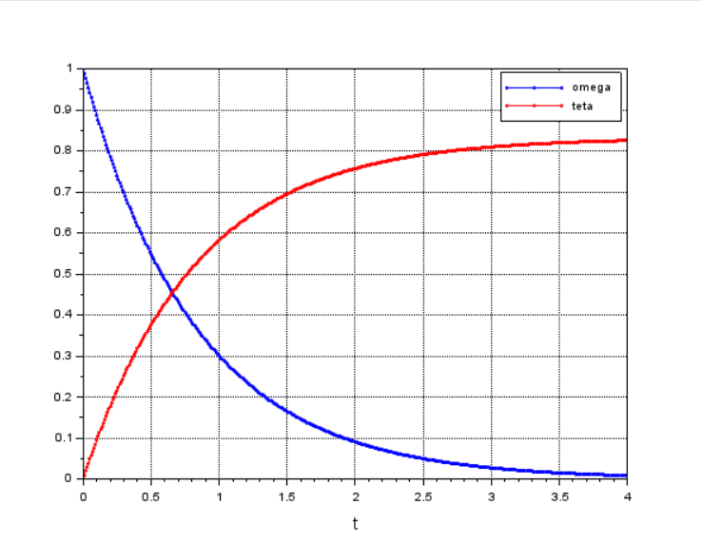
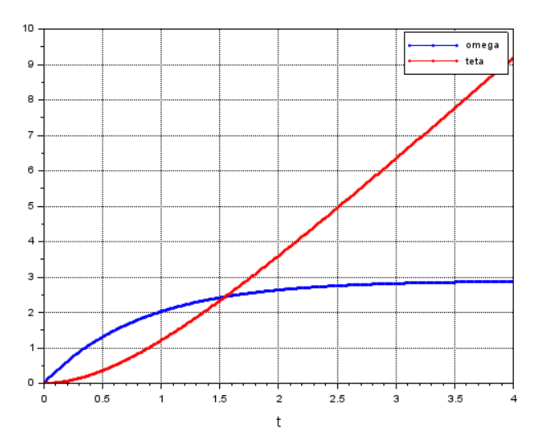
 |  |  |  |  | Simulação da Resposta Livre do Sistema |  | Simulação da Resposta Forçada do Sistema
 | Amostras da velocidade do motor |  | Amostras dos valores de resistência
 | 13.26 |  | 3.8
 | 13.5481 | Média (velocidade - Rad/s ) | 4.8
 | 13.535 | 13.4486 | 3.3 | km (N/A)
Corrente (A) | 13.61357 |  | 3 | 0.3120
0.52 | 13.54812 |  | 3.3
 | 13.2994 |  | 3.2
Tensão (V) | 13.5481 |  | 3.3 | B (N/(Rad/s))
6 | 13.5481 |  | 3.4 | 0.0121
 | 13.62666 |  | 3.3
 | 13.5874 |  | 3.3
 | 13.9539 |  |  | Resistência (ohms)
 | 13.823 |  |  | 3.4700
 | 13.7576
 | 13.7052
 | 13.75756 |  |  | mm
 | 13.45649 |  |  | 0.1622
 | 13.39103
 | 13.14233
 | 13.11615
 | 13.15542 |  |  |  |  | polos
 | 13.28632 |  |  |  |  | s1=0 e s2= -2,017
 | 13.20778
 | 13.2994
 | 13.3779
 | 13.3779
 | 13.3387
 | 13.3125
 | 13.37794
 | 13.3125
 | 13.19469

